SFF (2)
견 적 서

에어릭스 |  | 귀하
전화 : | 070-4944-2207
팩스 : | 02-739-0991
담당 : | 김병주 부장님

아래와 같이 견적합니다.

견 적 합 계 : | ₩4,950,000
견 적 일 자 : | 2017-04-21
결 재 조 건 :

품 명 | 규 격 | 수 량 | 단 가 | 금 액 | 세 액 | 합 계 액
 |  |  |  | - | - | -
823562-B21 | DL20 Gen 9 Server | 1 | 3,600,000 | 3,600,000 | 360,000 | 3,960,000
 | E3-1240v5 3.5GHz 4Core
 | 16GB DDR4 ECC Memory
 | HP 300GB 10Krpm SAS SC HDD 2개 (최대 4개 장착가능)
 | Smart HBA P440 2GB Controller |  |  |  | - | -
 | HP 9.5mm SATA DVD-ROM
 | HPE DL20 G9 M.2 Cable |  |  |  | - | -
 | 900W Power Supply x 2ea |  |  |  | - | -
 | HPE 900W AC 240VDC Power Input Mudule |  |  | - | - | -
 | HPE 900W AC 240VDC RPS Power Backplane |  |  |  | - | -
 | 1Gb 361i 이더넷 어댑터 2포트 |  |  |  | - | -
 | 크기/무게 : 43.46 x 38.22 x 4.32cm / 7.9kg |  |  |  | - | -
 |  |  |  | - | - | -
H1AH9E | HPE 3Y FC 24x7 Serive | 1 | 300,000 | 300,000 | 30,000 | 330,000
 |  |  |  |  | - | -
서버랙 | HPS 22U 서버랙 | 1 |  | 600,000 | 60,000 | 660,000
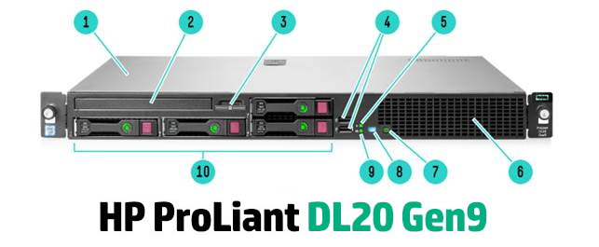
 |  |  |  |  | - | -
 |  |  |  |  | - | -
 |  |  |  |  | - | -
 |  |  |  |  | - | -
 |  |  |  |  | - | -
 |  |  |  |  | - | -
 |  |  |  |  | - | -
 |  |  |  |  | - | -
 |  |  |  |  | - | -
 |  |  |  |  | - | -
 |  |  |  |  | - | -
 |  |  |  |  | - | -
* 결제계좌 : 신한 110-138-600484 씨-넷 |  |  | 합 계 | 4,500,000 | 450,000 | 4,950,000
* 견적담당 : | 조규장(010-2910-7760)
* REMARK
1. 제품 택배배송시의 견적금액입니다. (설치 요청시 별도의 설치비 발생)
2. OS는 Cent OS 7 64bit 공개용 버전입니다.

